エビデンス
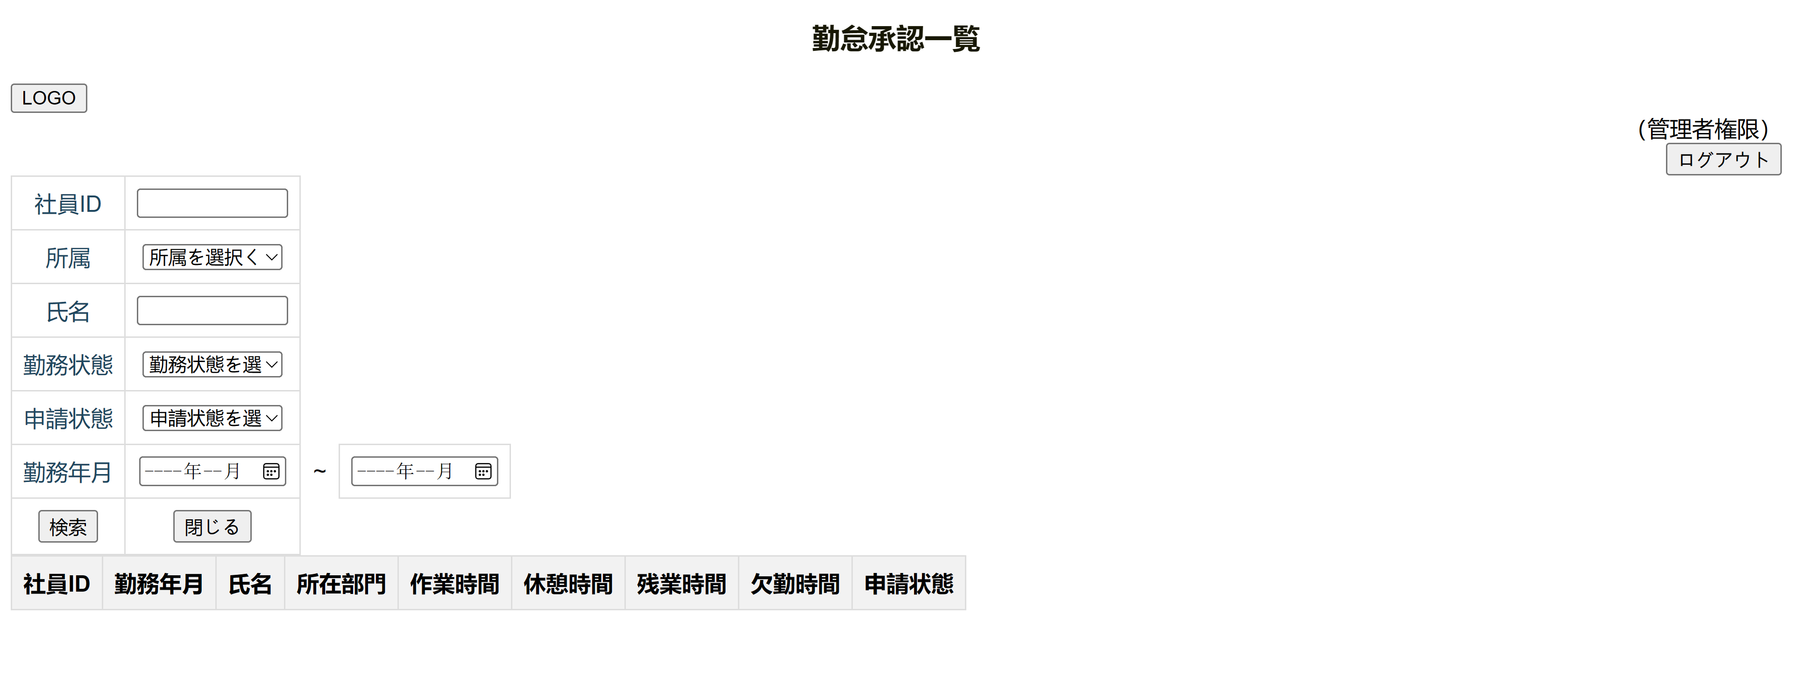
1. 初期化画面（WEBで表示画面）

2. 社員IDに入力するとき

３. 所属を選択するとき
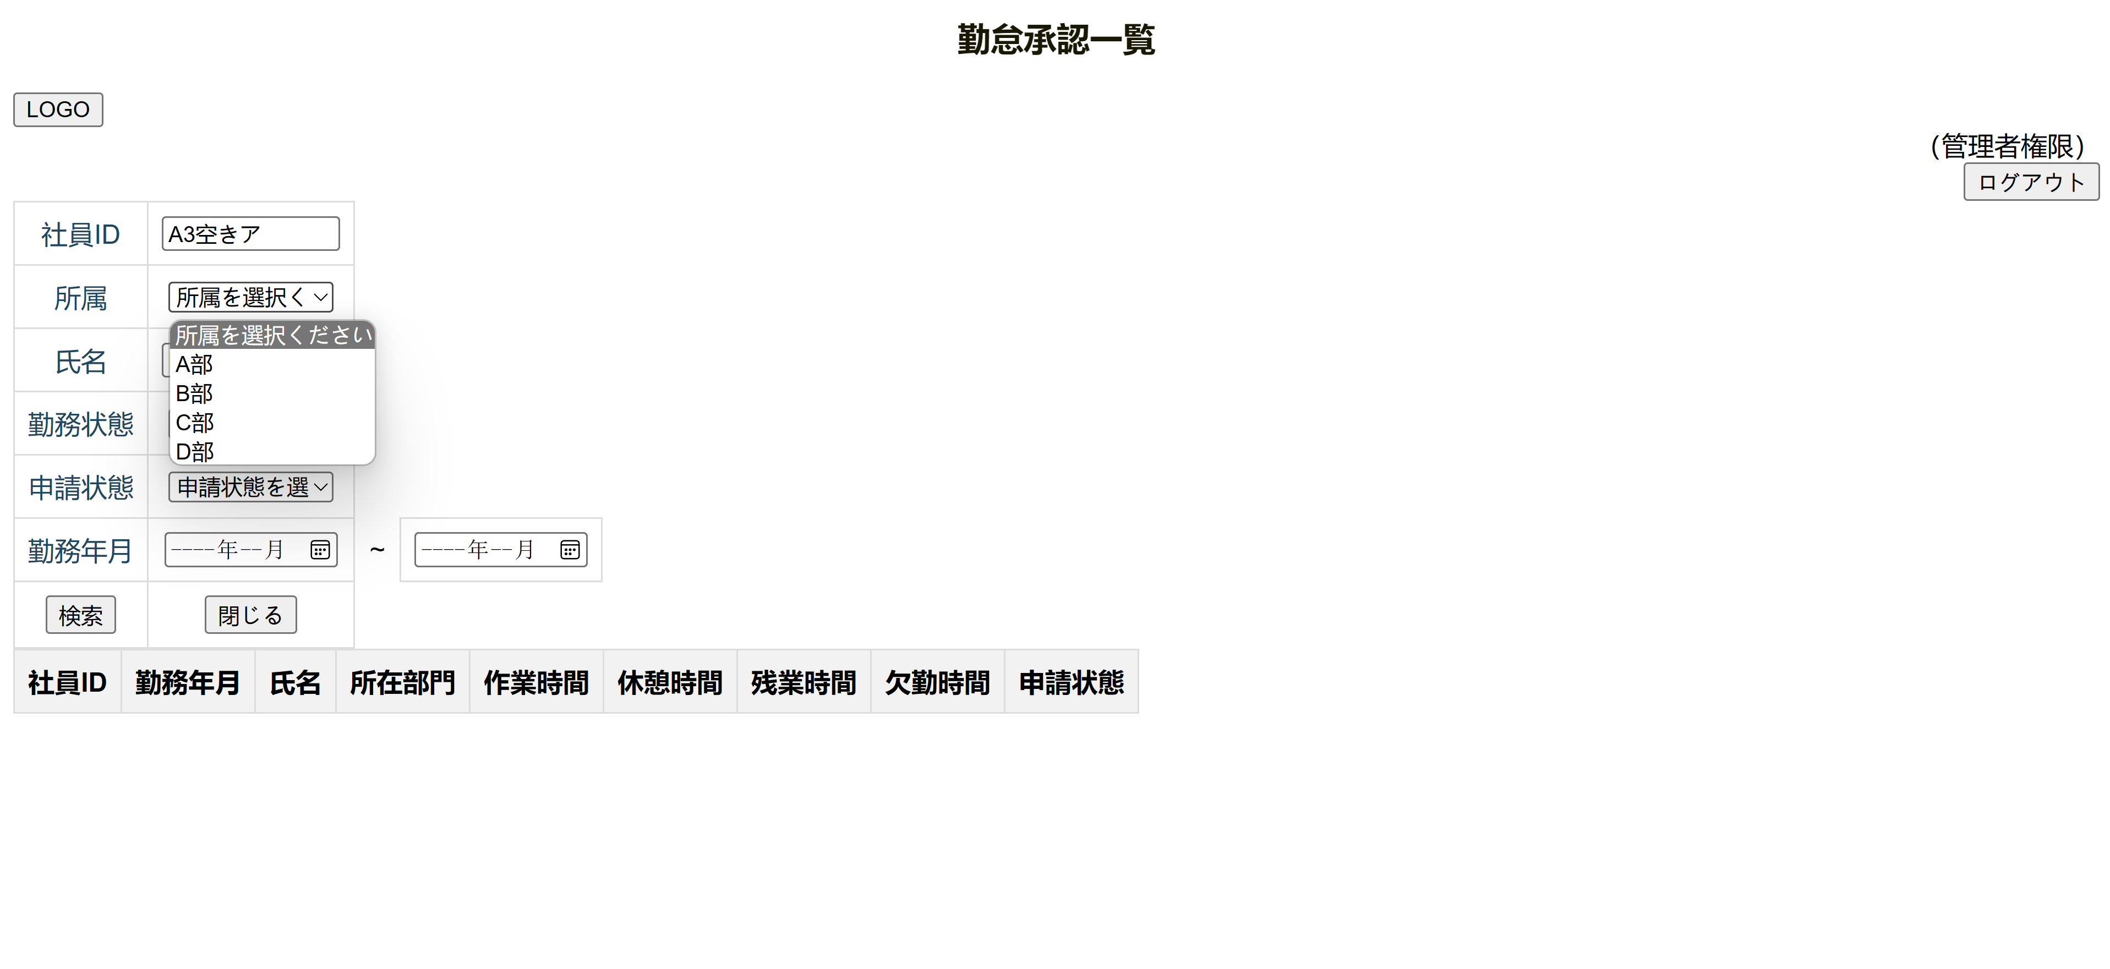

4. 氏名に入力するとき

5. 勤務状態を選択するとき


6. 申請状態を選択するとき
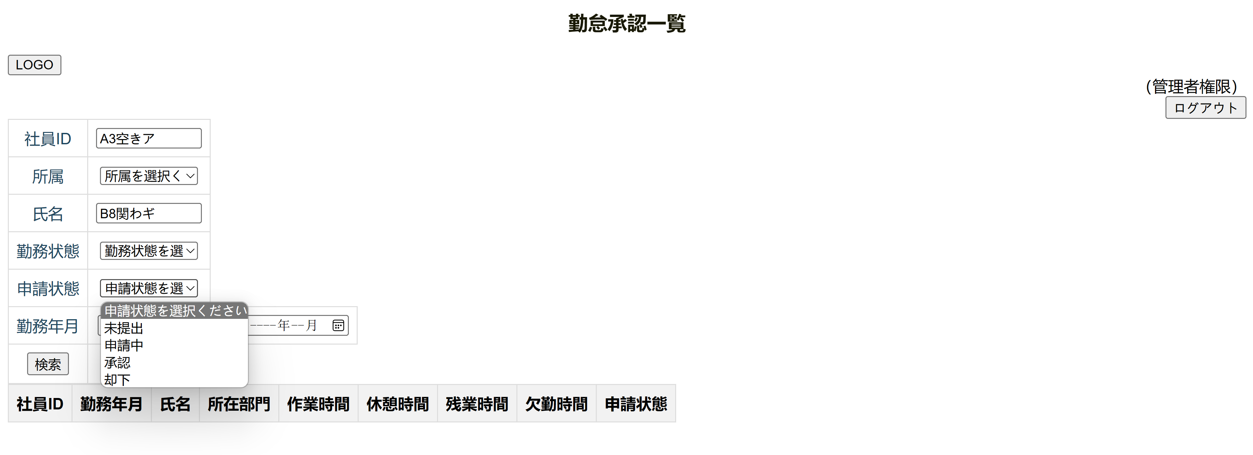

7. 勤務年月を選択するとき
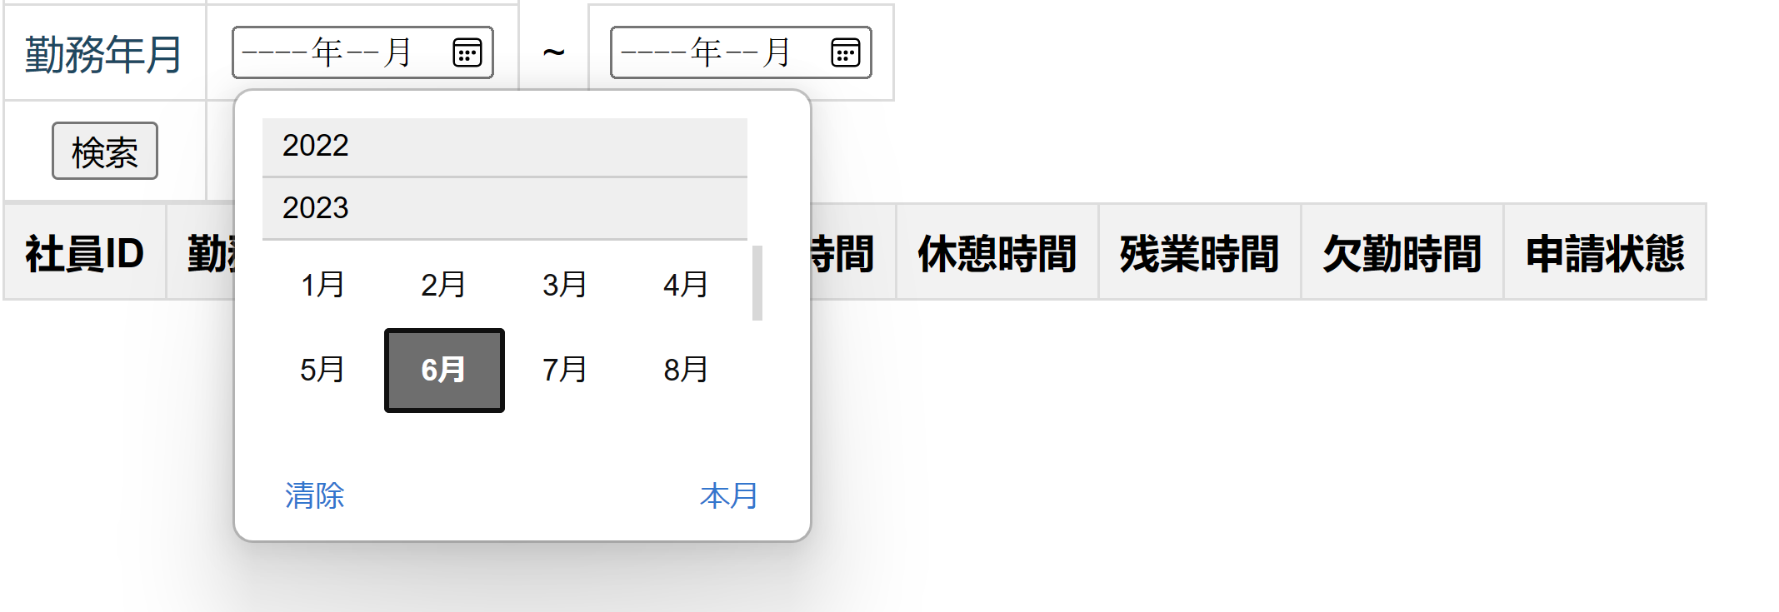

6. 「ログアウト」ボタンをクリックするとき

